Sheet1
液体の表面張力
 | CH4 | O2 | Ar | N2 | Ne | n-H2
0.000000
4.081633
8.163265
12.244898
16.326531 |  |  |  |  |  | 2.489177
20.408163 |  |  |  |  |  | 1.803752
24.489796 |  |  |  |  | 5.122655 | 1.082251
28.571429 |  |  |  |  | 3.787879 | 0.468975
32.653061 |  |  |  |  | 2.561328
36.734694 |  |  |  |  | 1.695527
40.816327 |  |  |  |  | 0.613276
44.897959
48.979592
53.061224
57.142857 |  | 21.428571
61.224490 |  | 20.382395
65.306122 |  | 19.300144 |  | 11.580087
69.387755 |  | 18.398268 |  | 10.642136
73.469388 |  | 17.424242 |  | 9.704185
77.551020 |  | 16.269841 |  | 8.730159
81.632653 |  | 15.187590 |  | 7.828283
85.714286 |  | 14.285714 | 12.626263 | 6.890332
89.795918 |  | 13.275613 | 11.832612 | 6.024531
93.877551 |  | 12.373737 | 10.858586 | 5.194805
97.959184 | 16.486291 | 11.363636 | 9.812410 | 4.329004
102.040816 | 15.476190 | 10.389610 | 8.910534 | 3.535354
106.122449 | 14.682540 | 9.415584 | 7.936508 | 2.813853
110.204082 | 13.672439 | 8.513709 | 7.034632 | 2.164502
114.285714 | 12.806638 | 7.611833 | 6.168831 | 1.479076
118.367347 | 11.832612 | 6.673882 | 5.266955 | 0.865801
122.448980 | 10.966811 | 5.808081 | 4.473304 | 0.360750
126.530612 | 10.028860 | 4.942280 | 3.643579
130.612245 | 9.163059 | 4.112554 | 2.922078
134.693878 | 8.333333 | 3.318903 | 2.236652
138.775510 | 7.503608 | 2.561328 | 1.515152
142.857143 | 6.709957 | 1.839827 | 0.937951
146.938776 | 5.916306 | 1.154401 | 0.396825
151.020408 | 5.122655
155.102041 | 4.437229
159.183673 | 3.751804
163.265306 | 3.174603
167.346939 | 2.597403
171.428571 | 2.020202
175.510204 | 1.515152
179.591837 | 0.974026
183.673469 | 0.577201
187.755102 | 0.144300
191.836735
195.918367
200.000000
No. | 4.2-52-2
Title | 液体の表面張力
Xlabel | 温度 T [K]
Ylabel | 表面張力 σ [mN/m]
 | CH4 | O2 | Ar | N2 | Ne | n-H2
0.000000
4.081633
8.163265
12.244898
16.326531 |  |  |  |  |  | 2.489177
20.408163 |  |  |  |  |  | 1.803752
24.489796 |  |  |  |  | 5.122655 | 1.082251
28.571429 |  |  |  |  | 3.787879 | 0.468975
32.653061 |  |  |  |  | 2.561328
36.734694 |  |  |  |  | 1.695527
40.816327 |  |  |  |  | 0.613276
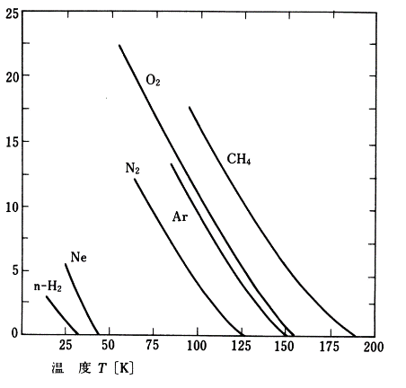
44.897959
48.979592
53.061224
57.142857 |  | 21.428571
61.224490 |  | 20.382395
65.306122 |  | 19.300144 |  | 11.580087
69.387755 |  | 18.398268 |  | 10.642136
73.469388 |  | 17.424242 |  | 9.704185
77.551020 |  | 16.269841 |  | 8.730159
81.632653 |  | 15.187590 |  | 7.828283
85.714286 |  | 14.285714 | 12.626263 | 6.890332
89.795918 |  | 13.275613 | 11.832612 | 6.024531
93.877551 |  | 12.373737 | 10.858586 | 5.194805
97.959184 | 16.486291 | 11.363636 | 9.812410 | 4.329004
102.040816 | 15.476190 | 10.389610 | 8.910534 | 3.535354
106.122449 | 14.682540 | 9.415584 | 7.936508 | 2.813853
110.204082 | 13.672439 | 8.513709 | 7.034632 | 2.164502
114.285714 | 12.806638 | 7.611833 | 6.168831 | 1.479076
118.367347 | 11.832612 | 6.673882 | 5.266955 | 0.865801
122.448980 | 10.966811 | 5.808081 | 4.473304 | 0.360750
126.530612 | 10.028860 | 4.942280 | 3.643579
130.612245 | 9.163059 | 4.112554 | 2.922078
134.693878 | 8.333333 | 3.318903 | 2.236652
138.775510 | 7.503608 | 2.561328 | 1.515152
142.857143 | 6.709957 | 1.839827 | 0.937951
146.938776 | 5.916306 | 1.154401 | 0.396825
151.020408 | 5.122655
155.102041 | 4.437229
159.183673 | 3.751804
163.265306 | 3.174603
167.346939 | 2.597403
171.428571 | 2.020202
175.510204 | 1.515152
179.591837 | 0.974026
183.673469 | 0.577201
187.755102 | 0.144300
191.836735
195.918367
200.000000

